目次
ワークドキュメント名 |  |  |  |  | システム名 | サブシステム名 | 作成日 | 作成者 | 更新日 | 更新者 | 承認日 | 承認者
Redisコンテナ設計書 |  |  |  |  | NSSOL SPRING | Redis | 2022-08-03 | 河渡 | 2022-09-16 | 河渡

【後日対応予定タスク】
・対象環境における設定
とりあえず、代表例として、スタンドアロン（シングル構成）の設定パターンとしてtetralink環境、高可用性（センチネル構成）の設定パターンとしてミニ本番環境を記載する
 | 目次

 |  | 1. | はじめに

 |  | 2. | Redis Pod概要
 |  |  | (1) | AP Pod構成
 |  |  | (2) | RedisコンテナおよびPod名称

 |  | 3. | コンテナイメージ
 |  |  | (1) | Redisコンテナイメージ

 |  | 4. | マニフェスト管理
 |  |  | (1) | 概要
 |  |  | (2) | マニフェスト管理用のGitLabプロジェクト
 |  |  | (3) | Kustomizeによるディレクトリ構成
 |  |  | (4) | 環境用マニフェストの生成

 |  | 5. | Redisコンテナのディレクトリ構成

 |  | 6. | 共通設定

 |  | 7. | 環境別設定
 |  |  | (1) | Tetralink環境設定
 |  |  | (2) | ミニ本番環境設定

ページ2
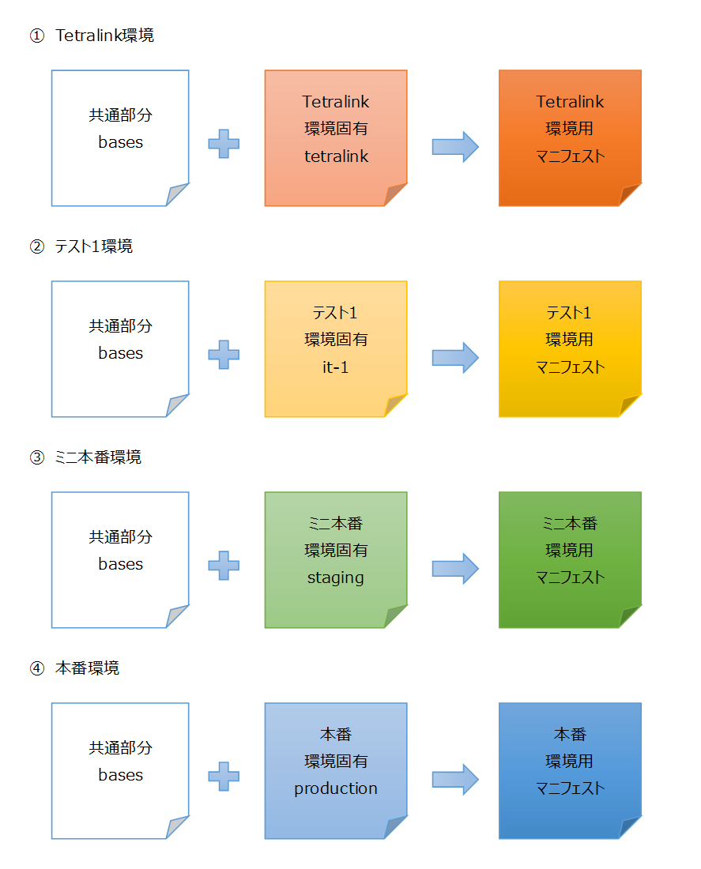
ワークドキュメント名 |  |  |  |  |  |  |  |  | システム名 |  |  | サブシステム名 |  | 作成日 | 作成者 | 更新日 | 更新者 | 承認日 | 承認者
Redisコンテナ設計書 |  |  |  |  |  |  |  |  | NSSOL SPRING |  |  | Redis |  | 2022-08-03 | 河渡 | 2022-09-20 | 河渡

 | 4. | マニフェスト管理
 |  | (1) |  | 概要
 |  |  | アプリケーションPodをコンテナ実行基盤(OpenShift)に登録、デプロイする際には、マニフェスト（デプロイ設定に関するファイル）を用いて行う。
 |  |  | マニフェストは環境差分(※以下参照）を管理するため、Kustomizeを利用する。

 |  |  |  | ※ | 環境差分に関する情報の例
 |  |  |  |  | ・ | Redisの利用有無
 |  |  |  |  | ・ | Redisサーバ構成
 |  |  |  |  | ・ | Redis設定（シングル、センチネル）

 |  | (2) |  | マニフェスト管理用のGitLabプロジェクト
 |  |  | アプリケーション側のGitLabプロジェクトとは別にマニフェスト管理用のデプロイメントプロジェクトを用意する。
 |  |  | 環境依存情報を対象環境毎に管理するため、プロジェクト内のディレクトリ構成はKustomizeの方式に則りPod定義（マニフェスト）を管理する。

 |  | (3) |  | Kustomizeによるディレクトリ構成

 |  |  | <図：Redis Pod定義プロジェクトのディレクトリ構成>

 |  |  |  | spring-deployment-common
 |  |  |  | └ | openshift-manifest
 |  |  |  |  | ├ | bases |  |  |  |  | ・・・ |  | 環境依存情報が含まれず、環境間で共通した設定情報を管理する
 |  |  |  |  | │ | └ | redis |  |  |  | ・・・ |  | Redis の環境間共通のマニフェスト
 |  |  |  |  | │ |  | ├ | sentinel |  |  | ・・・ |  | Redisクラスタ構成の設定を記載するディレクトリ
 |  |  |  |  | │ |  | │ | ├ | kustomization.yml
 |  |  |  |  | │ |  | │ | └ | redis-sentinel.yml |  | ・・・ |  | Redis可用性構成（Sentinel）のマニフェスト
 |  |  |  |  | │ |  | │
 |  |  |  |  | │ |  | └ | single |  |  | ・・・ |  | Redisシングル構成の設定を記載するディレクトリ
 |  |  |  |  | │ |  |  | ├ | kustomization.yml
 |  |  |  |  | │ |  |  | └ | redis-single.yml |  | ・・・ |  | Redisシングル構成のマニフェスト
 |  |  |  |  | │
 |  |  |  |  | └ | overlays |  |  |  |  | ・・・ |  | ディレクトリによって各環境固有の設定情報を管理する
 |  |  |  |  |  | │ | └ | redis |  |  | ・・・ |  | Tetralink環境の Redis のパッチ定義
 |  |  |  |  |  | │ |  | ├ | config.yml
 |  |  |  |  |  | │ |  | ├ | kustomization.yml
 |  |  |  |  |  | │ |  | ├ | redis-sentinel_patch.yml
 |  |  |  |  |  | │ |  | └ | redis-single_patch.yml
 |  |  |  |  |  | │
 |  |  |  |  |  | ├ | it |  |  |  | ・・・ |  | テスト環境用の設定を記載するディレクトリ
 |  |  |  |  |  | │ | ├ | it-1 |  |  | ・・・ |  | テスト1環境固有の設定定義
 |  |  |  |  |  | │ | │ | └ | redis |  | ・・・ |  | テスト1環境の Redis のパッチ定義
 |  |  |  |  |  | │ | │ |  | ├ | config.yml
 |  |  |  |  |  | │ | │ |  | ├ | kustomization.yml
 |  |  |  |  |  | │ | │ |  | └ | redis-single_patch.yml
 |  |  |  |  |  | │ | │
 |  |  |  |  |  | │ | ├ | it-2 |  |  | ・・・ |  | テスト2環境固有の設定定義
 |  |  |  |  |  | │ | │ | └ | redis |  | ・・・ |  | テスト2環境の Redis のパッチ定義
 |  |  |  |  |  | │ | │ |  | ├ | config.yml
 |  |  |  |  |  | │ | │ |  | ├ | kustomization.yml
 |  |  |  |  |  | │ | │ |  | └ | redis-single_patch.yml
 |  |  |  |  |  | │ | │
 |  |  |  |  |  | │ | └ | it-3 |  |  | ・・・ |  | テスト3環境固有の設定定義
 |  |  |  |  |  | │ |  | └ | redis |  | ・・・ |  | テスト3環境の Redis のパッチ定義
 |  |  |  |  |  | │ |  |  | ├ | config.yml
 |  |  |  |  |  | │ |  |  | ├ | kustomization.yml
 |  |  |  |  |  | │ |  |  | └ | redis-single_patch.yml
 |  |  |  |  |  | │
 |  |  |  |  |  | ├ | staging |  |  |  | ・・・ |  | ミニ本番環境固有の設定定義
 |  |  |  |  |  | │ | └ | redis |  |  | ・・・ |  | ミニ本番環境の Redis のパッチ定義
 |  |  |  |  |  | │ |  | ├ | config.yml
 |  |  |  |  |  | │ |  | ├ | kustomization.yml
 |  |  |  |  |  | │ |  | ├ | redis-mst+slv_patch.yml
 |  |  |  |  |  | │ |  | └ | redis-sentinel_patch.yml
 |  |  |  |  |  | │
 |  |  |  |  |  | └ | production |  |  |  | ・・・ |  | 本番環境固有の設定定義
 |  |  |  |  |  |  | └ | redis |  |  | ・・・ |  | 本番環境の Redis のパッチ定義
 |  |  |  |  |  |  |  | ├ | config.yml
 |  |  |  |  |  |  |  | ├ | kustomization.yml
 |  |  |  |  |  |  |  | ├ | redis-mst+slv_patch.yml
 |  |  |  |  |  |  |  | └ | redis-sentinel_patch.yml

 |  | (4) |  | 環境用マニフェストの生成
 |  |  | Kustomizeにより、環境間で共通した設定定義部分のファイルと対象環境固有の設定定義ファイルを統合し、対象環境用のマニフェストを生成する。

 |  |  | <図：Kustomizeによる対象環境用のマニフェスト生成イメージ>

ページ2_カメラ1_Kustomizeによるディレクト
Kustomizeによるデプロイメントプロジェクトのディレクトリ構成

 |  |  |  |  |  |  |  |  |  |  |  | リンクされた図
 | ● | Kustomizeによるデプロイメントプロジェクトのディレクトリ構成

 |  |  | spring-deployment-common
 |  |  | └ | openshift-manifest
 |  |  |  | ├ | bases |  |  |  |  | ・・・ | 環境依存情報が含まれず、環境間で共通した設定情報を管理する
 |  |  |  | │ | └ | redis |  |  |  | ・・・ | Redis の環境間共通のマニフェスト
 |  |  |  | │ |  | ├ | single |  |  | ・・・ | Redisシングル構成の設定を記載するディレクトリ
 |  |  |  | │ |  | │ | ├ | kustomization.yml
 |  |  |  | │ |  | │ | └ | redis-single.yml |  | ・・・ | Redisシングル構成のマニフェスト
 |  |  |  | │ |  | │
 |  |  |  | │ |  | └ | sentinel |  |  | ・・・ | Redisクラスタ構成の設定を記載するディレクトリ
 |  |  |  | │ |  |  | ├ | kustomization.yml
 |  |  |  | │ |  |  | └ | redis-sentinel.yml |  | ・・・ | Redis可用性構成（Sentinel）のマニフェスト
 |  |  |  | │
 |  |  |  | └ | overlays |  |  |  |  | ・・・ | ディレクトリによって各環境固有の設定情報を管理する
 |  |  |  |  | │ | └ | redis |  |  | ・・・ | Tetralink環境の Redis のパッチ定義
 |  |  |  |  | │ |  | ├ | config.yml
 |  |  |  |  | │ |  | ├ | kustomization.yml
 |  |  |  |  | │ |  | └ | redis_patch.yml
 |  |  |  |  | │
 |  |  |  |  | ├ | it |  |  |  | ・・・ | テスト環境用の設定を記載するディレクトリ
 |  |  |  |  | │ | ├ | it-1 |  |  | ・・・ | テスト1環境固有の設定定義
 |  |  |  |  | │ | │ | └ | redis |  | ・・・ | テスト1環境の Redis のパッチ定義
 |  |  |  |  | │ | │ |  | ├ | config.yml
 |  |  |  |  | │ | │ |  | ├ | kustomization.yml
 |  |  |  |  | │ | │ |  | └ | redis_patch.yml
 |  |  |  |  | │ | │
 |  |  |  |  | │ | ├ | it-2 |  |  | ・・・ | テスト2環境固有の設定定義
 |  |  |  |  | │ | │ | └ | redis |  | ・・・ | テスト2環境の Redis のパッチ定義
 |  |  |  |  | │ | │ |  | ├ | config.yml
 |  |  |  |  | │ | │ |  | ├ | kustomization.yml
 |  |  |  |  | │ | │ |  | └ | redis_patch.yml
 |  |  |  |  | │ | │
 |  |  |  |  | │ | └ | it-3 |  |  | ・・・ | テスト3環境固有の設定定義
 |  |  |  |  | │ |  | └ | redis |  | ・・・ | テスト3環境の Redis のパッチ定義
 |  |  |  |  | │ |  |  | ├ | config.yml
 |  |  |  |  | │ |  |  | ├ | kustomization.yml
 |  |  |  |  | │ |  |  | └ | redis_patch.yml
 |  |  |  |  | │
 |  |  |  |  | ├ | staging |  |  |  | ・・・ | ミニ本番環境固有の設定定義
 |  |  |  |  | │ | └ | redis |  |  | ・・・ | ミニ本番環境の Redis のパッチ定義
 |  |  |  |  | │ |  | ├ | config.yml
 |  |  |  |  | │ |  | ├ | kustomization.yml
 |  |  |  |  | │ |  | └ | redis_patch.yml
 |  |  |  |  | │
 |  |  |  |  | └ | production |  |  |  | ・・・ | 本番環境固有の設定定義
 |  |  |  |  |  | └ | redis |  |  | ・・・ | 本番環境の Redis のパッチ定義
 |  |  |  |  |  |  | ├ | config.yml
 |  |  |  |  |  |  | ├ | kustomization.yml
 |  |  |  |  |  |  | └ | redis_patch.yml

 |  | ● | Kustomizeによる対象環境用マニフェストの生成イメージ

 |  |  | ① | Tetralink環境

共通部分
bases
Tetralink
環境固有
tetralink
Tetralink
環境用
マニフェスト

 |  |  | ② | テスト1環境

共通部分
bases
テスト1
環境固有
it-1
テスト1
環境用
マニフェスト

 |  |  | ③ | ミニ本番環境

共通部分
bases
ミニ本番
環境固有
staging
ミニ本番
環境用
マニフェスト

 |  |  | ④ | 本番環境

共通部分
bases
本番
環境固有
production
本番
環境用
マニフェスト

